distritos


Hoja4
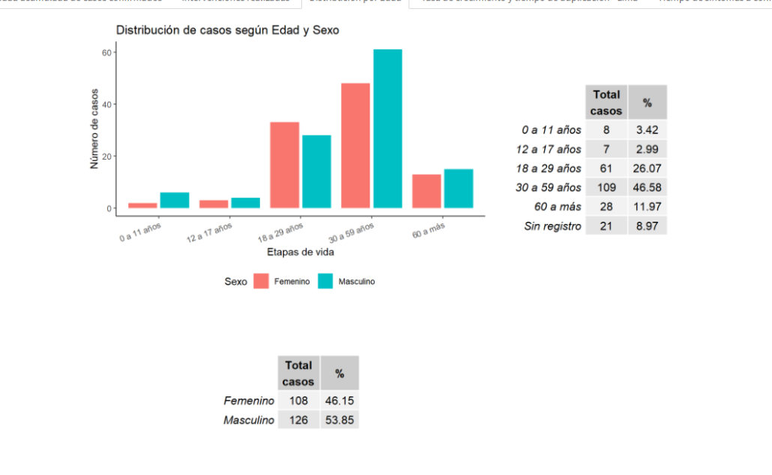
Edad | Total | Masculino | Femenino
0 a 11 años | 8 | 6 | 2
12 a 17 años | 7 | 4 | 3
18 a 29 años | 61 | 27 | 34
30 a 59 años | 109 | 60 | 49
60 o más años | 28 | 15 | 13
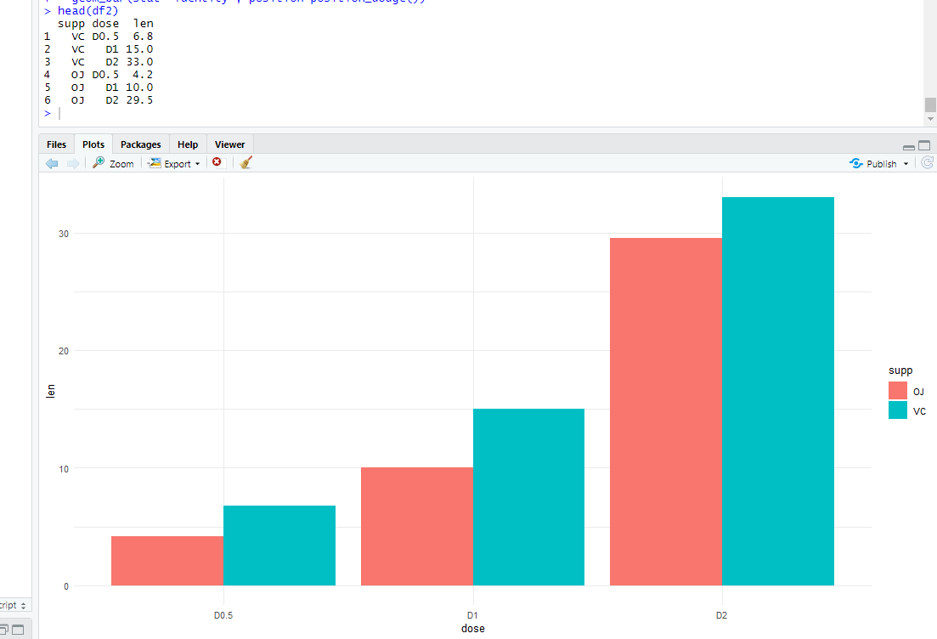
Sin registro | 21 | 14 | 7
 | 234 | 126 | 108
Total | 234 | 126 | 108

